工作表1
ラインからの逸脱

 | 調査
 | Apple ネイティブマップ API は、偏差パス警告コールバック関数を提供しません。

 | 代替シナリオ
 | 1、開始と宛先に基づいて最短パスを計画する。
 | 2、ナビゲーションパスは、異なる緯度と経度の座標点によって形成されます。 隣接する座標点は、多くの線を形成するために接続される。
 | 3、ラインから逸脱するかどうかを決定するために、現在の緯度と経度の座標点から各直線までの距離を計算することができます。
 | 4、最短距離は、ループによって得られます。 最短距離が特定の値より大きい場合。 その後、ユーザーが逸脱します。 その後、通知を与えることができます。

 | 距離の計算方法

 | 2点の緯度と経度に基づいて2点の距離を計算する

 | func lineSpace(lat1:Double,lng1:Double,lat2:Double,lng2:Double) -> Double {
 | let EARTH_RADIUS:Double = 6378137.0

 | let radLat1:Double = radian(d: lat1)
 | let radLat2:Double = radian(d: lat2)

 | let radLng1:Double = radian(d: lng1)
 | let radLng2:Double = radian(d: lng2)

 | let a:Double = radLat1 - radLat2
 | let b:Double = radLng1 - radLng2

 | var s:Double = 2 * asin(sqrt(pow(sin(a/2), 2) + cos(radLat1) * cos(radLat2) * pow(sin(b/2), 2)))
 | s = s * EARTH_RADIUS
 | return s
 | }

 | 角度に基づいてラジアンを計算する
 | func radian(d:Double) -> Double {
 | return d * Double.pi/180.0
 | }

 | ラジアンに基づく計算角度
 | func angle(r:Double) -> Double {
 | return r * 180/Double.pi
 | }

 | 「MKDirections」を通して道を計画する
 | let fromCoordinate = CLLocationCoordinate2D(latitude: location.coordinate.latitude, longitude: location.coordinate.longitude) |  | 開始点 (現在の緯度と経度)
 | let tofromCoordinate = annotationgoal.coordinate |  | 終点の緯度と経度
 | let fromPlaceMark = MKPlacemark(coordinate: fromCoordinate, addressDictionary: nil)
 | let toPlaceMark = MKPlacemark(coordinate: tofromCoordinate, addressDictionary: nil)
 | let fromItem = MKMapItem(placemark: fromPlaceMark)
 | let toItem = MKMapItem(placemark: toPlaceMark)

 | let request = MKDirections.Request()
 | request.source = fromItem
 | request.destination = toItem
 | request.transportType = MKDirectionsTransportType.walking
 | request.requestsAlternateRoutes = true;
 | let directions = MKDirections(request: request)

 | directions.calculate { (request, error) in
 | if error == nil {
 | self.lines = request
 | for route in request!.routes {
 | self.mapView.addOverlay(route.polyline,level: MKOverlayLevel.aboveRoads) |  | 取得したパスがマップに描画されます。
 | }
 | }
 | }

 |  | 効果図
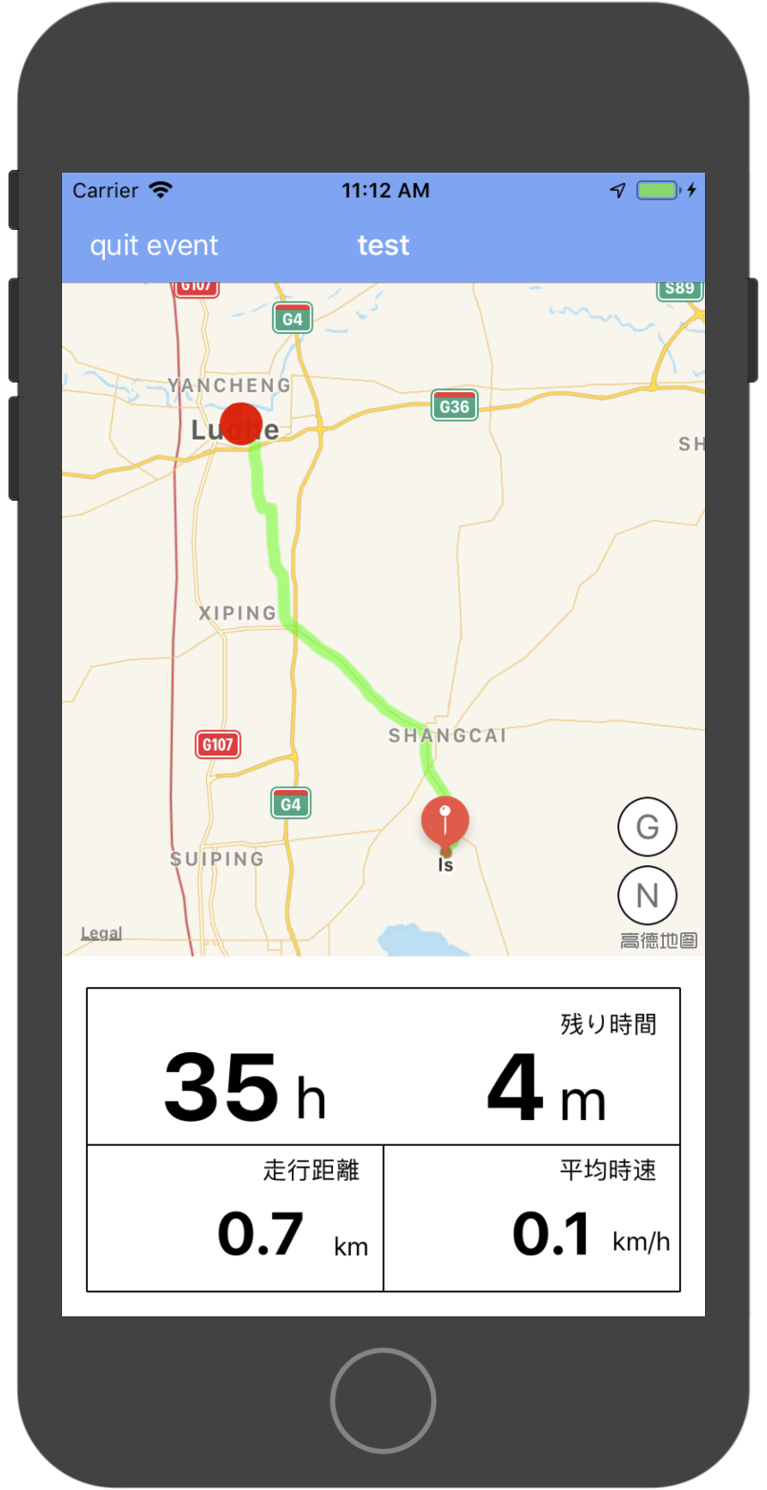

 | 点から線までの最短距離を求める

 |  | おそらく以下の図の意味です。
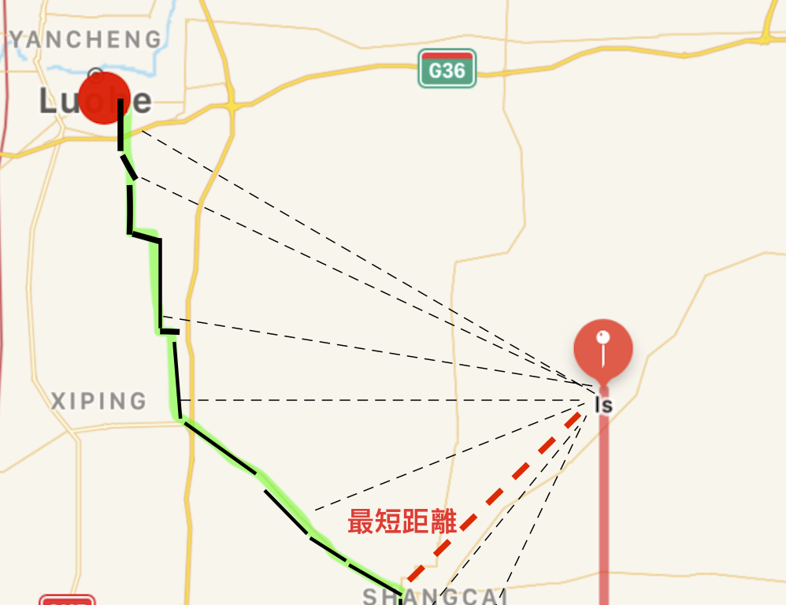

 | for route in (lines?.routes)! {
 | let point:UnsafeMutablePointer<MKMapPoint> = route.polyline.points()
 | let count = route.polyline.pointCount - 1

 | for i in 0..<count {
 | let sPoint = point[i].coordinate
 | let ePoint = point[i+1].coordinate
 |  | // 距離を求める方法を呼び出します
 | let d = pointToLine(lat1: sPoint.latitude, lng1: sPoint.longitude,
 | lat2: ePoint.latitude,lng2: ePoint.longitude,
 | lat0: location.coordinate.latitude, lng0: location.coordinate.longitude)
 | print(String(i) + "===================" + String(d))
 | }

 | }

 |  | 操作の結果が以下の場合

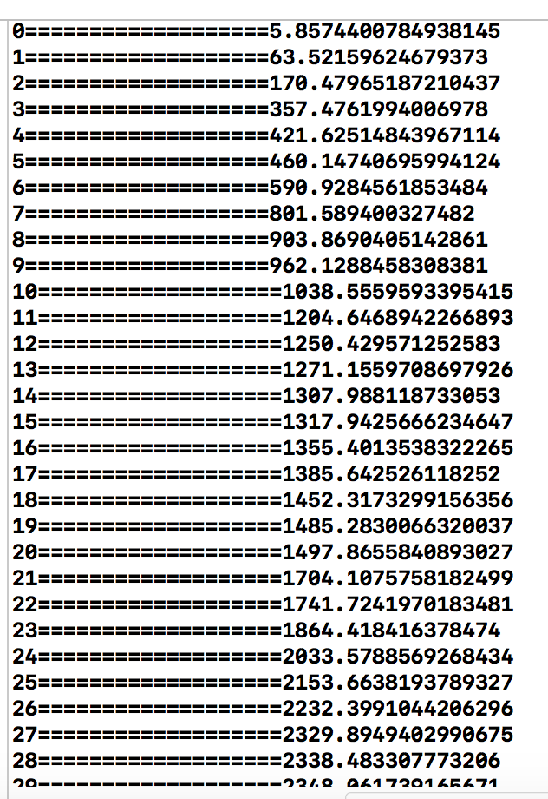

 |  | 最小値を取得する，オフセット距離を10以上に設定すると、パスから逸脱します。
 |  | 上の値によっては、ユーザーが計画経路からずれていないことが分かる。

